상품제안서
제로마크 메가 허블텀블러 830ml | 상품코드: S29776

 |  |  |  |  |  |  | 02-713-8555 | www.synergygift.co.kr
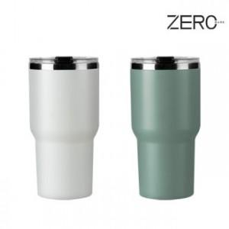

【상세/제작정보】

【인쇄/포장옵션】 | 실크, 레이저 / 포장지포장

【공급단가】 | 수량 | 50~ | 100~ | 500~ | 1,000~ | 2,000~
*VAT별도 | 아이보리 | 5,720원 | 5,630원 | 5,500원 | 5,280원 | 5,060원
 | 그린 | 5,720원 | 5,630원 | 5,500원 | 5,280원 | 5,060원

【상품 URL】 | https://www.synergygift.co.kr:443/src/goods_detail.php?gdno=29776

